Sheet1
Sukunimi | Etunimi | Pyrkimys | homma | Ikä | Kuva | Koti | Kinsey | Xenofobia | Politiikka | Muuta
Al-Hamar | Haideh | ase | supersosiaalidraamanarkkari | 19 | 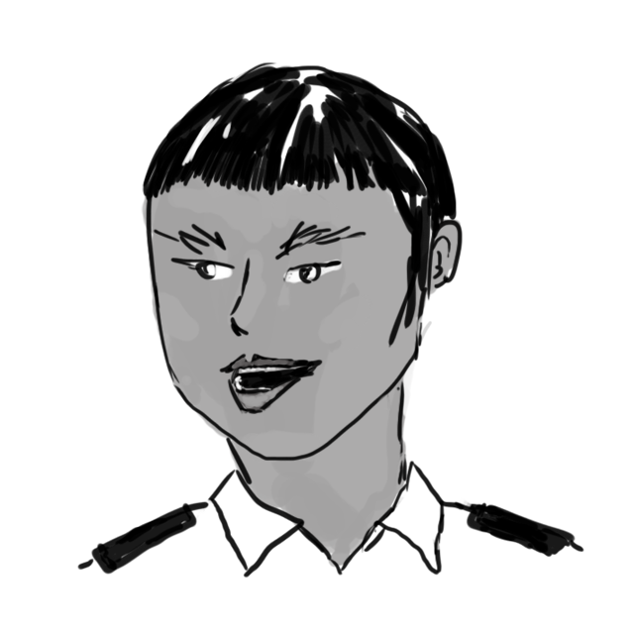 | Nuevo Tagle | 2 | 4 | hawk | indonesialaiset sukujuuret
Hwang | Peter | pilotti tai jotain | täysi kersa, söpö mutta tyhjäpäinen | 16 | 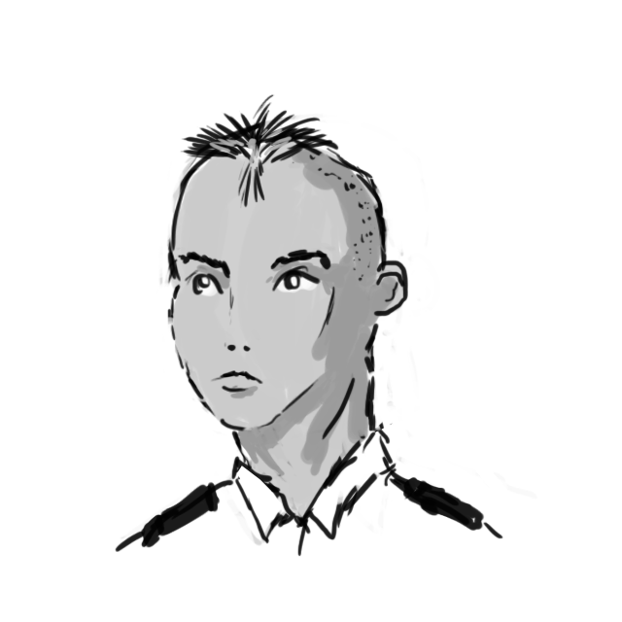 | Miory | 3X | 3 | herp derp | ihan pentu
Kneipz | Bela | valtaus | inhoaa teennäisyyttä, kiusaajia, auktoriteetteja; superlyhyt pinna | 17 | 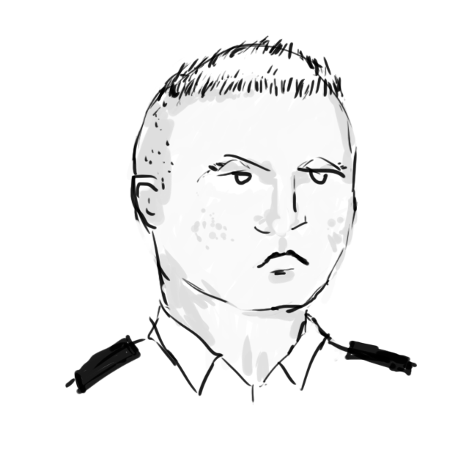 | Io | 3A | 5 | vihaa kaikkia | vanginvartijoiden lapsi, muunsukupuolinen
Masterman | Robb | aseistus/ upseeri | tahtoo sotilasuralle, pätevä mutta tottunut olemaan pomo | 19 | 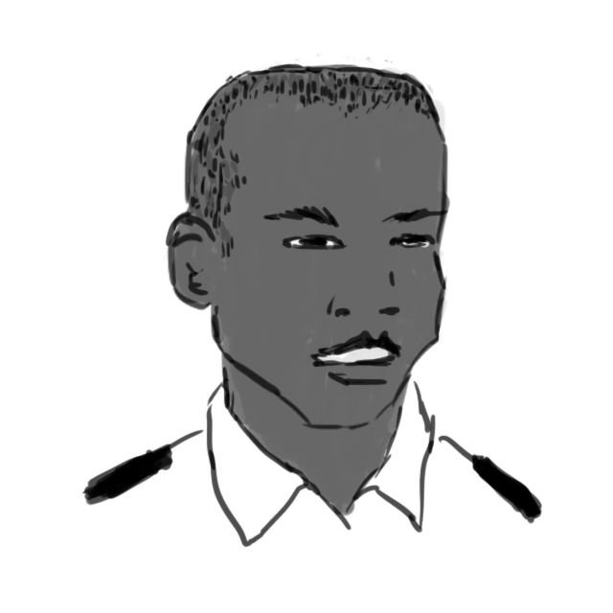 | Liberty | 5 | 4 | mil-oik | kapinallinen rikkaasta perheestä
Norrhjelm | Asa | reaktori / upseeri | aivan liian täydellinen | 18 | 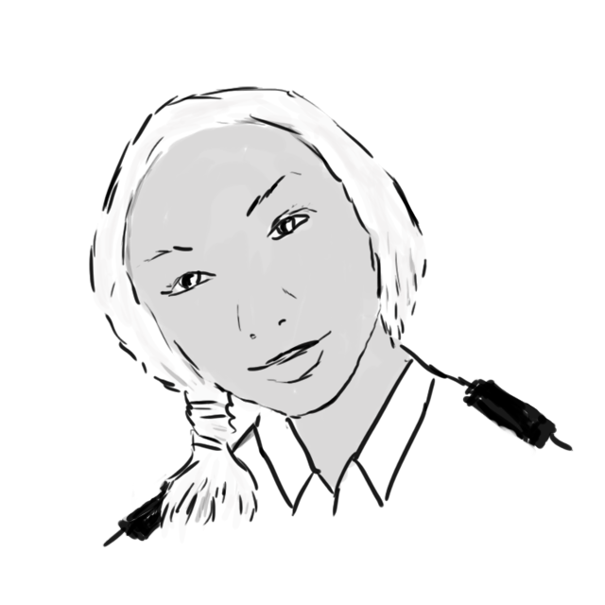 | Ger∂r | 2 | 4 | reclaimer | hurjan nätti, matemaattisesti lahjakas, splicer
Ravn | Jola | dunno | liikaa hormoneja, koettaa iskeä kaikki tytöt | 17 | 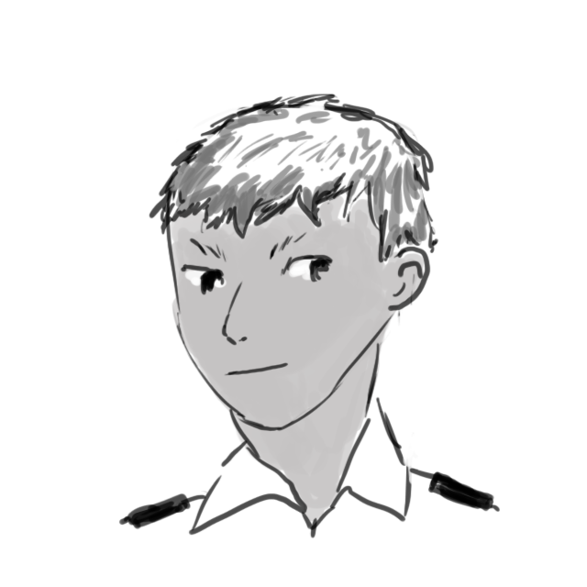 | Ger∂r | 5X | 2 | mil-oik | Bogedalin kaveri
Texidor | Erasto | show! | syntynyt tähdeksi, kaikki on vain suurta showta | 18 | 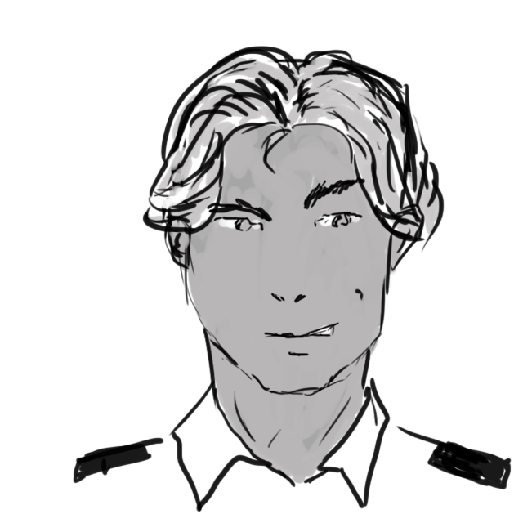 | Ger∂r | 1 | 4 | biz-oik | xp-tähti, kyberkäsi, "kova jätkä"
Vettermoln | Birgit | LSO | vaikuttaa kovaääniseltä tolvanalta, oikeasti fiksu ja pätevä | 18 | 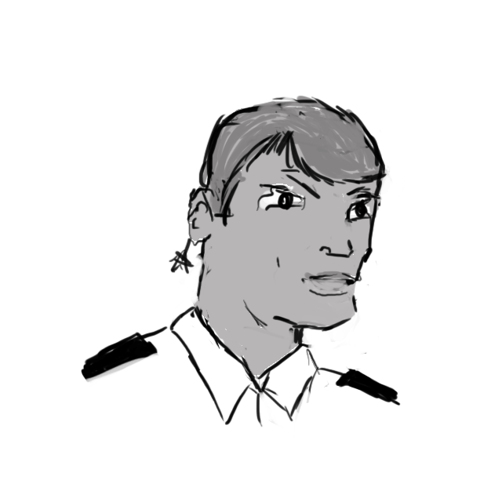 | Ger∂r | 1 | 3 |  | Lillehammerin sisko (eri puolilla avioeroa), wannabe-insinööri

